Inventory
.WMF
by MICHALSKY
 |  |  |  |  | 5,300
Ref | Bilder | Bilder Verpackung | ArtNr | Artikelbezeichnung | Bestand | VE | EAN | OEM Nummer
281-02 | 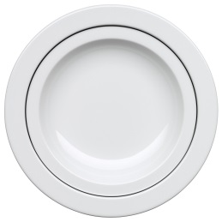 | 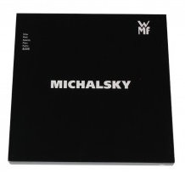 | 600600840 | WMF Suppenteller mit Dekor 25cm | 3,300 | 1 Stück (in Geschenkbox) | 4000530674272 | 650829440
281-02 | 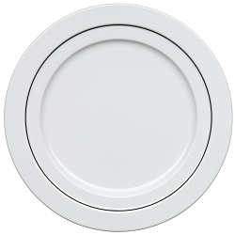 | 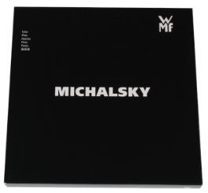 | 600600846 | WMF Speiseteller mit Dekor 29cm | 2,000 | 1 Stück (in Geschenkbox) | 4000530674258 | 650809440

